Sheet1
考研一周任务规划表

姓名 | XX1 |  | 考研时间 | x月x日 |  |  |  |  | 任务时间 |  |  | x月x日 | 至 | x月x日

分类 序号 | 学习任务 | 现状及具体实施方案 | 目标 | 预计完成 时间 | 完成进度（天数） |  |  |  |  |  |  | 完成值 | 完成率 | 完成情况 | 完成情况
 |  |  |  |  | 周1 | 周2 | 周3 | 周4 | 周5 | 周6 | 周7
1 | 学习任务1 | 英语单词 | 1000 | 7 |  |  |  |  |  |  |  | 1000 | 100% | 已完成 | 已完成 | 2
2 | 学习任务2 | 具体计划 | 500 | 5 |  |  |  |  |  |  |  | 510 | 102% | 已完成 | 未完成 | 1
完成情况
3 | 学习任务3 | 具体实施方案3 | 1000 | 4 |  |  |  |  |  |  |  | 890 | 89% | 未完成
4 | 学习任务4 | 具体实施方案4 | 500 | 6 |  |  |  |  |  |  |  |  | 0% | -
5 | 学习任务5 | 具体实施方案5 | 1000 | 4 |  |  |  |  |  |  |  |  | 0% | -
6 | 学习任务6 | 具体实施方案6 | 500 | 4 |  |  |  |  |  |  |  |  | 0% | -
7 | 学习任务7 | 具体实施方案7 | 1000 | 3 |  |  |  |  |  |  |  |  | 0% | -
8 | 学习任务8 | 具体实施方案8 | 500 | 3 |  |  |  |  |  |  |  |  | 0% | -
9 | 学习任务9 | 具体实施方案9 | 1000 |  |  |  |  |  |  |  |  |  | 0% | -
10 | 学习任务10 | 具体实施方案10 | 500 |  |  |  |  |  |  |  |  |  | 0% | -
11 | 学习任务11 | 具体实施方案11 | 1000 |  |  |  |  |  |  |  |  |  | 0% | -
12 | 学习任务12 | 具体实施方案12 | 500 |  |  |  |  |  |  |  |  |  | 0% | -
13 | 学习任务13 | 具体实施方案13 | 1000 |  |  |  |  |  |  |  |  |  | 0% | -
14 | 学习任务14 | 具体实施方案14 | 500 |  |  |  |  |  |  |  |  |  | 0% | -
15 | 学习任务15 | 具体实施方案15 | 1000 |  |  |  |  |  |  |  |  |  | 0% | -
16 | 学习任务16 | 具体实施方案16 | 500 |  |  |  |  |  |  |  |  |  | 0% | -
17 | 学习任务17 | 具体实施方案17 | 501 |  |  |  |  |  |  |  |  |  | 0% | -
 |  |  |  |  |  |  |  |  |  |  |  |  | #DIV/0! | -
 |  |  |  |  |  |  |  |  |  |  |  |  | #DIV/0! | -
 |  |  |  |  |  |  |  |  |  |  |  |  | #DIV/0! | -
 |  |  |  |  |  |  |  |  |  |  |  |  | #DIV/0! | -
 |  |  |  |  |  |  |  |  |  |  |  |  | #DIV/0! | -
 |  |  |  |  |  |  |  |  |  |  |  |  | #DIV/0! | -
 |  |  |  |  |  |  |  |  |  |  |  |  | #DIV/0! | -
 |  |  |  |  |  |  |  |  |  |  |  |  | #DIV/0! | -
 |  |  |  |  |  |  |  |  |  |  |  |  | #DIV/0! | -
 |  |  |  |  |  |  |  |  |  |  |  |  | #DIV/0! | -
 |  |  |  |  |  |  |  |  |  |  |  |  | #DIV/0! | -
 |  |  |  |  |  |  |  |  |  |  |  |  | #DIV/0! | -
 |  |  |  |  |  |  |  |  |  |  |  |  | #DIV/0! | -
 |  |  |  |  |  |  |  |  |  |  |  |  | #DIV/0! | -
 |  |  |  |  |  |  |  |  |  |  |  |  | #DIV/0! | -
 |  |  |  |  |  |  |  |  |  |  |  |  | #DIV/0! | -
 |  |  |  |  |  |  |  |  |  |  |  |  | #DIV/0! | -

Sheet1 (2)
考研一周任务规划表
学习计划表/任务规划表/考研计划表/全自动统计

姓名 | XX1 |  | 考研时间 | x月x日 |  |  |  |  | 任务时间 |  |  | x月x日 | 至 | x月x日

分类 序号 | 学习任务 | 现状及具体实施方案 | 目标 | 预计完成 时间 | 完成进度（天数） |  |  |  |  |  |  | 完成值 | 完成率 | 完成情况 | 完成情况
 |  |  |  |  | 周1 | 周2 | 周3 | 周4 | 周5 | 周6 | 周7
1 | 学习任务1 | 英语单词 | 1000 | 7 |  |  |  |  |  |  |  | 1000 | 100% | 已完成 | 已完成 | 2
2 | 学习任务2 | 具体计划 | 500 | 5 |  |  |  |  |  |  |  | 510 | 102% | 已完成 | 未完成 | 1
完成情况
3 | 学习任务3 | 具体实施方案3 | 1000 | 4 |  |  |  |  |  |  |  | 890 | 89% | 未完成
4 | 学习任务4 | 具体实施方案4 | 500 | 6 |  |  |  |  |  |  |  |  | 0% | -
5 | 学习任务5 | 具体实施方案5 | 1000 | 4 |  |  |  |  |  |  |  |  | 0% | -
6 | 学习任务6 | 具体实施方案6 | 500 | 4 |  |  |  |  |  |  |  |  | 0% | -
7 | 学习任务7 | 具体实施方案7 | 1000 | 3 |  |  |  |  |  |  |  |  | 0% | -
8 | 学习任务8 | 具体实施方案8 | 500 | 3 |  |  |  |  |  |  |  |  | 0% | -
9 | 学习任务9 | 具体实施方案9 | 1000 |  |  |  |  |  |  |  |  |  | 0% | -
10 | 学习任务10 | 具体实施方案10 | 500 |  |  |  |  |  |  |  |  |  | 0% | -
11 | 学习任务11 | 具体实施方案11 | 1000 |  |  |  |  |  |  |  |  |  | 0% | -
12 | 学习任务12 | 具体实施方案12 | 500 |  |  |  |  |  |  |  |  |  | 0% | -
13 | 学习任务13 | 具体实施方案13 | 1000 |  |  |  |  |  |  |  |  |  | 0% | -
14 | 学习任务14 | 具体实施方案14 | 500 |  |  |  |  |  |  |  |  |  | 0% | -
15 | 学习任务15 | 具体实施方案15 | 1000 |  |  |  |  |  |  |  |  |  | 0% | -
16 | 学习任务16 | 具体实施方案16 | 500 |  |  |  |  |  |  |  |  |  | 0% | -
17 | 学习任务17 | 具体实施方案17 | 501 |  |  |  |  |  |  |  |  |  | 0% | -
 |  |  |  |  |  |  |  |  |  |  |  |  | #DIV/0! | -
 |  |  |  |  |  |  |  |  |  |  |  |  | #DIV/0! | -
 |  |  |  |  |  |  |  |  |  |  |  |  | #DIV/0! | -
 |  |  |  |  |  |  |  |  |  |  |  |  | #DIV/0! | -
 |  |  |  |  |  |  |  |  |  |  |  |  | #DIV/0! | -
 |  |  |  |  |  |  |  |  |  |  |  |  | #DIV/0! | -
 |  |  |  |  |  |  |  |  |  |  |  |  | #DIV/0! | -
 |  |  |  |  |  |  |  |  |  |  |  |  | #DIV/0! | -
 |  |  |  |  |  |  |  |  |  |  |  |  | #DIV/0! | -
 |  |  |  |  |  |  |  |  |  |  |  |  | #DIV/0! | -
 |  |  |  |  |  |  |  |  |  |  |  |  | #DIV/0! | -
 |  |  |  |  |  |  |  |  |  |  |  |  | #DIV/0! | -
 |  |  |  |  |  |  |  |  |  |  |  |  | #DIV/0! | -
 |  |  |  |  |  |  |  |  |  |  |  |  | #DIV/0! | -
 |  |  |  |  |  |  |  |  |  |  |  |  | #DIV/0! | -
 |  |  |  |  |  |  |  |  |  |  |  |  | #DIV/0! | -
 |  |  |  |  |  |  |  |  |  |  |  |  | #DIV/0! | -

使用说明
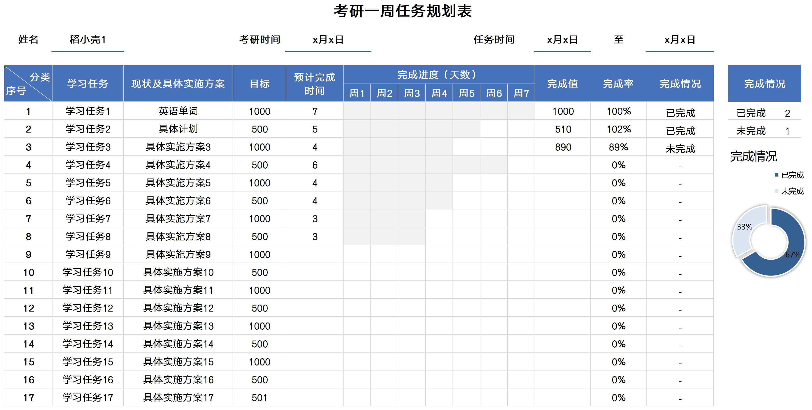
表格模板使用说明
（本页为说明页，用户使用模板时可删除本页内容）

01
基础操作指南
中文｜字体名称
汉仪旗黑-55简
02
字体说明

· 如何撤销工作表保护？
1、选中对应工作表。
2、点击：「审阅---撤销工作表」保护。

· 如何增加行数？
1、选中最后一行，鼠标放在选中区域右下角。
2、当鼠标箭头变成黑色十字形时，点击鼠标左键下拉即可。



【说明】
模板中使用的字体仅限于个人学习、研究或欣赏目的使用，如需商用请您自行向版权方购买、获取商用版权。

·数据汇总统计
1、数据自动统计。
2、图表自动显示。
03
素材说明
图片：
无
素材：
无

